Detalhamento_Avarias
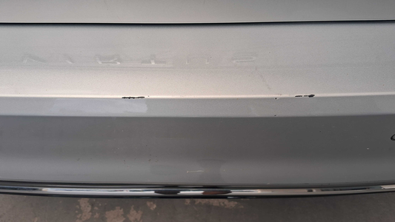
Detalhamento da Cobrança

Cliente | xxxx
Contrato: | xxxx

Placa: | FMG5F81 |  | VALOR TOTAL
Modelo: | VIRTUS HIGHLINE 1.0 12V 200 TSI TOTAL FLEX 4P C/AR - AUTOMÁTICO |  | R$320.00
Cor: | PRATA SIRIUS

1 | Pintura para-choque traseiro | Valor | R$320.00

